Quản lý bàn
Project Name | Xây dựng website gọi món thanh toán thông minh qua qr code và AI, kết nối khách hàng với quầy ăn tại chợ đêm
Module Code | Quản lý bàn
 | Hoàn thành | Lỗi | Chưa kiểm tra | Bị chăn | Tổng số trường hợp thử nghiệm
Round 1 | 0 | 0 | 0 | 0
Round 2 |  | 0 | 0 | 0
 |  | 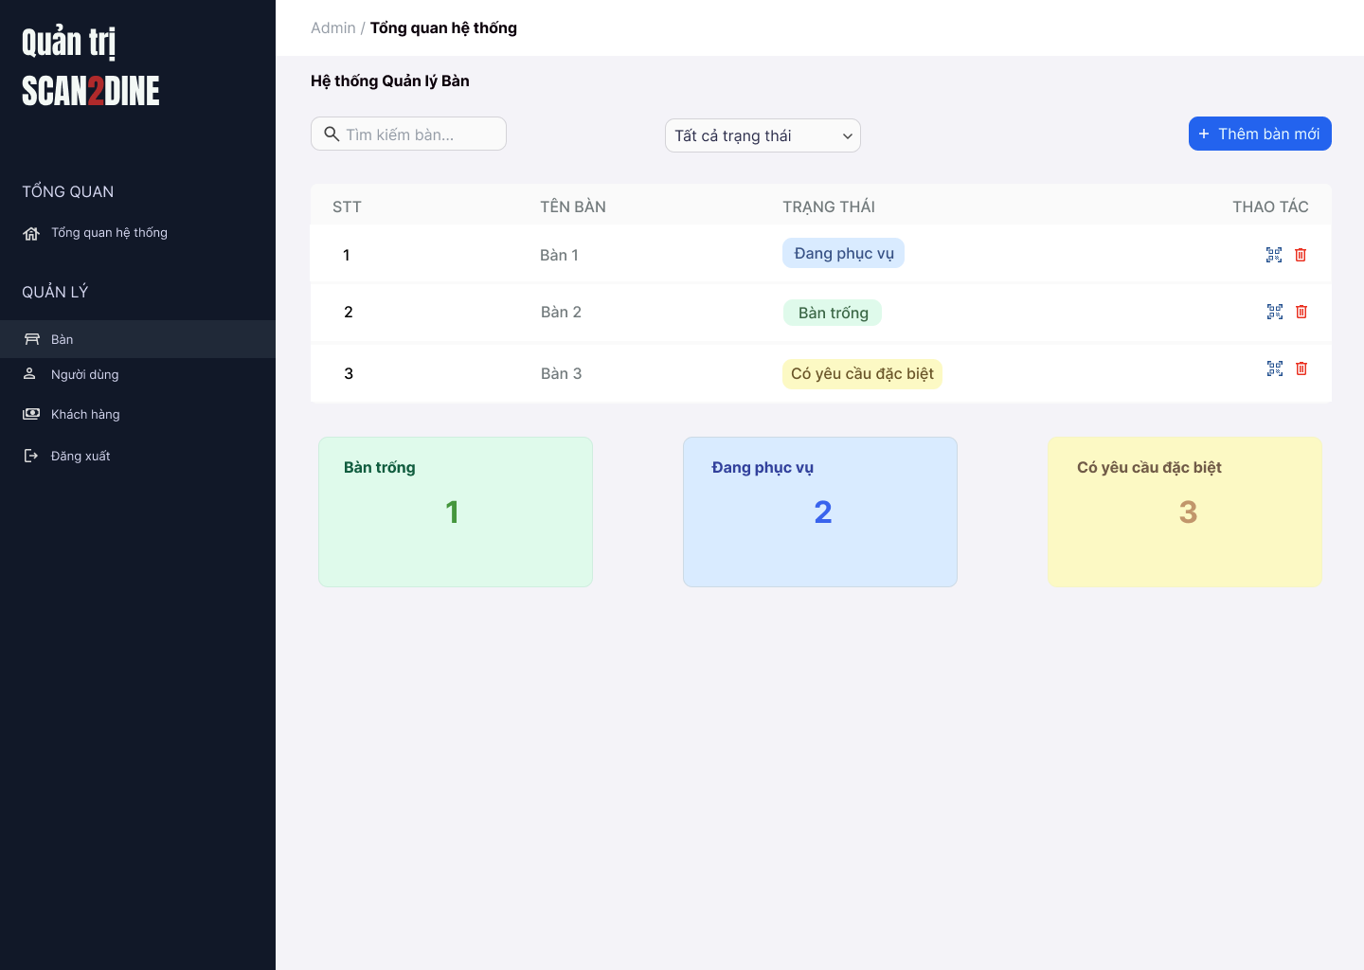
Test Case ID | Mô tả | Hành động | Điều kiện tiên quyết | Kết quả mong đợi | Kết quả thực tế | Kết quả |  |  | Kết quả |  |  | Chú thích
 |  |  |  |  |  | Vòng 1 |  |  | Vòng 2
 |  |  |  |  |  | Trạng thái | Ngày kiểm tra | Người kiểm tra | Trạng thái | Ngày kiểm tra | Người kiểm tra
GUI_SHOW Quản lý bàn
GUI-QLB01 | [Tìm kiếm bàn] Textbox |  |  | - Label: Placeholder "Tìm kiếm bàn" - Status: Enable - Text color: Black - Background: White
GUI-TTNV02 | [Bộ lọc trạng thái] Dropdown |  |  | - Label: "Tất cả trạng thái" - Status: Enable - Text color: Black - Background: White - Option: + Tất cả trạng thái + Bàn trống + Đang phục vụ + Có yêu cầu đặc biệt
GUI-TTNV03 | [Thêm bàn mới] Button |  |  | - Label: "Thêm bàn mới" - Status: Enable - Text color: White - Background: Blue
GUI-TTNV04 | [Bàng danh sách bàn] Table |  |  | - Cột: + STT + Tên bàn + Trạng thái + Thao tác - Status: Enable - Text color: Black
GUI-TTNV05 | [Xóa bàn] Icon Button |  |  | - Icon: Biểu tượng "thùng rác" - Status: Enable - Background: White
GUI-TTNV06 | [Thống kê bàn] Card |  |  | - Số lượng và trạng thái bàn (hiển thị dưới dạng card): + Bàn trống: nền xanh lá nhạt + Đang phục vụ: nền xanh dương nhạt + Có yêu cầu đặc biệt: nền vàng nhạt
FUNCTION_SHOW Quản lý bàn
FUNC-QLB01 | Kiểm tra hiển thị màn hình [Quản lý bàn] | 1. Mở trình duyệt firefox/safari/CocCoc 2. Nhập Url vào trình duyệt: [https://login.live.com/login.srf?lc=1066] 3. Đăng nhập vào hệ thống bằng tài khoản quản trị viên 4. Trên thanh sidebar bên trái, chọn mục [Bàn] |  | Màn hình [Quản lý bàn] được hiển thị thành công. Ngôn ngữ hiển thị trùng với cài đặt ngôn ngữ của trình duyệt.
 | Kiểm tra việc tìm kiếm với số bàn chính xác khi người dùng nhập vào textbox [Tìm kiếm bàn] | 1. Nhập "Bàn 1" vào textbox [Tìm kiếm bàn] | Passed FUNC-QLB01 | Số bàn được hiển thị đúng với số bàn mà người dùng tìm.
 | Kiểm tra việc tìm kiếm với số bàn không tồn tại khi người dùng nhập vào textbox [Tìm kiếm bàn] | 1. Nhập "Bàn 1000" vào textbox [Tìm kiếm bàn] | Passed FUNC-QLB01 | Hiển thị message: "Không có kết quả tìm kiếm"
 | Kiểm tra việc tìm kiếm phân biệt chữ hoa, chữ thường khi người dùng nhập vào textbox [Tìm kiếm bàn] | 1. Nhập "bàn 3" vào textbox [Tìm kiếm bàn] | Passed FUNC-QLB01 | Số bàn được hiển thị đúng với số bàn mà người dùng tìm.
 | Kiểm tra việc tìm kiếm với khoảng trắng 2 đầu khi người dùng nhập vào textbox [Tìm kiếm bàn] | 1. Nhập " Bàn 3 " vào textbox [Tìm kiếm bàn] | Passed FUNC-QLB01 | Số bàn được hiển thị đúng với số bàn mà người dùng tìm.
 | Kiểm tra việc tìm kiếm khi danh sách bàn đang được lọc theo trạng thái tại textbox [Tìm kiếm bàn] | 1. Lọc theo trạng thái "Đang phục vụ" 2. Nhập "Bàn 2" tại textbox [Tìm kiếm bàn] | Passed FUNC-QLB01 | Số bàn được hiển thị đúng với số bàn mà người dùng tìm và việc tìm kiếm được lọc trong trạng thái "Đang phục vụ".
 | Kiểm tra việc tìm kiếm khi danh sách bàn rỗng tại textbox [Tìm kiếm bàn] | 1. Nhập "Bàn 3" vào textbox [Tìm kiếm bàn] | Passed FUNC-QLB01 | Hiển thị message: "Không có kết quả tìm kiếm"
 | Kiểm tra việc tìm kiếm khi người dùng nhập ký tự đặc biệt tại textbox [Tìm kiếm bàn] | 1. Nhập "$%^%%^" vào textbox [Tìm kiếm bàn] | Passed FUNC-QLB01 | Hiển thị message: "Không có kết quả tìm kiếm"
 | Kiểm tra việc tìm kiếm khi người dùng nhập số tại textbox [Tìm kiếm bàn] | 1. Nhập "5" vào textbox [Tìm kiếm bàn] | Passed FUNC-QLB01 | Hiển thị đúng kết quả mà người dùng tìm.
 | Kiểm tra việc hiển thị đầy đủ các tùy chọn trạng thái tại comboboc [Trạng thái] | 1. Kiểm tra combobox [Trạng thái] gồm 4 mục: "Tất cả trạng thái", "Bàn trống", "Đang phục vụ", "Có yêu cầu đặc biệt" | Passed FUNC-QLB01 | Tất cả tùy chọn xuất hiện đầy đủ
 | Kiểm tra hiển thị khi người dùng lọc trạng thái "Bàn trống" tại combobox [Trạng thái] | 1. Chọn "Bàn trống" tại combobox [Trạng thái] | Passed FUNC-QLB01 | Chỉ hiển thị các bàn có trạng thái "Bàn trống"
 | Kiểm tra hiển thị khi người dùng lọc trạng thái "Đang phục vụ" tại combobox [Trạng thái] | 1. Chọn "Đang phục vụ" tại combobox [Trạng thái] | Passed FUNC-QLB01 | Chỉ hiển thị các bàn có trạng thái "Đang phục vụ"
 | Kiểm tra hiển thị khi người dùng lọc trạng thái "Có yêu cầu đặc biệt" tại combobox [Trạng thái] | 1. Chọn "Có yêu cầu đặc biệt" tại combobox [Trạng thái] | Passed FUNC-QLB01 | Chỉ hiển thị các bàn có trạng thái "Có yêu cầu đặc biệt"
 | Kiểm tra hiển thị khi người dùng lọc trạng thái "Tất cả trạng thái" tại combobox [Trạng thái] | 1. Chọn "Tất cả trạng thái" tại combobox [Trạng thái] | Passed FUNC-QLB01 | Chỉ hiển thị các bàn có trạng thái "Tất cả trạng thái"
 | Kiểm tra việc hiển thị hộp thoại thông báo khi người dùng chọn vào button [Thêm bàn mới] | 1. Chọn vào button [Thêm bàn mới] | Passed FUNC-QLB01 | Hiển thị thông báo “Bạn có muốn thêm bàn mới không?” với 2 nút [Đồng ý] và [Không]
T03 | Kiểm tra việc hiển thị hộp thoại thông báo khi người dùng chọn vào icon button thùng rác | 1. Chọn vào icon button thùng rác | Passed FUNC-QLB01 | Hiển thị thông báo “Bạn có muốn thêm bàn mới không?” với 2 nút [Đồng ý] và [Không]
T04 | Kiểm tra hiển thị khi người dùng lọc trạng thái "Có yêu cầu đặc biệt" tại combobox [Trạng thái] | 1. Chọn "Có yêu cầu đặc biệt" tại combobox [Trạng thái] | Passed FUNC-QLB01 | Chỉ hiển thị các bàn có trạng thái "Có yêu cầu đặc biệt"
T05 | Kiểm tra hiển thị khi người dùng lọc trạng thái "Có yêu cầu đặc biệt" tại combobox [Trạng thái] | 1. Chọn "Có yêu cầu đặc biệt" tại combobox [Trạng thái] | Passed FUNC-QLB01 | Chỉ hiển thị các bàn có trạng thái "Có yêu cầu đặc biệt"
T06 | Kiểm tra hiển thị khi người dùng lọc trạng thái "Có yêu cầu đặc biệt" tại combobox [Trạng thái] | 1. Chọn "Có yêu cầu đặc biệt" tại combobox [Trạng thái] | Passed FUNC-QLB01 | Chỉ hiển thị các bàn có trạng thái "Có yêu cầu đặc biệt"
T07 | Kiểm tra hiển thị khi người dùng lọc trạng thái "Có yêu cầu đặc biệt" tại combobox [Trạng thái] | 1. Chọn "Có yêu cầu đặc biệt" tại combobox [Trạng thái] | Passed FUNC-QLB01 | Chỉ hiển thị các bàn có trạng thái "Có yêu cầu đặc biệt"
T08 | Kiểm tra hiển thị khi người dùng lọc trạng thái "Có yêu cầu đặc biệt" tại combobox [Trạng thái] | 1. Chọn "Có yêu cầu đặc biệt" tại combobox [Trạng thái] | Passed FUNC-QLB01 | Chỉ hiển thị các bàn có trạng thái "Có yêu cầu đặc biệt"
T09 | Kiểm tra hiển thị khi người dùng lọc trạng thái "Có yêu cầu đặc biệt" tại combobox [Trạng thái] | 1. Chọn "Có yêu cầu đặc biệt" tại combobox [Trạng thái] | Passed FUNC-QLB01 | Chỉ hiển thị các bàn có trạng thái "Có yêu cầu đặc biệt"

Thêm bàn mới
Project Name | Xây dựng website gọi món thanh toán thông minh qua qr code và AI, kết nối khách hàng với quầy ăn tại chợ đêm
Module Code | Thêm bàn mới
 | Hoàn thành | Lỗi | Chưa kiểm tra | Bị chăn | Tổng số trường hợp thử nghiệm
Round 1 | 0 | 0 | 0 | 0
Round 2 |  | 0 | 0 | 0
 | 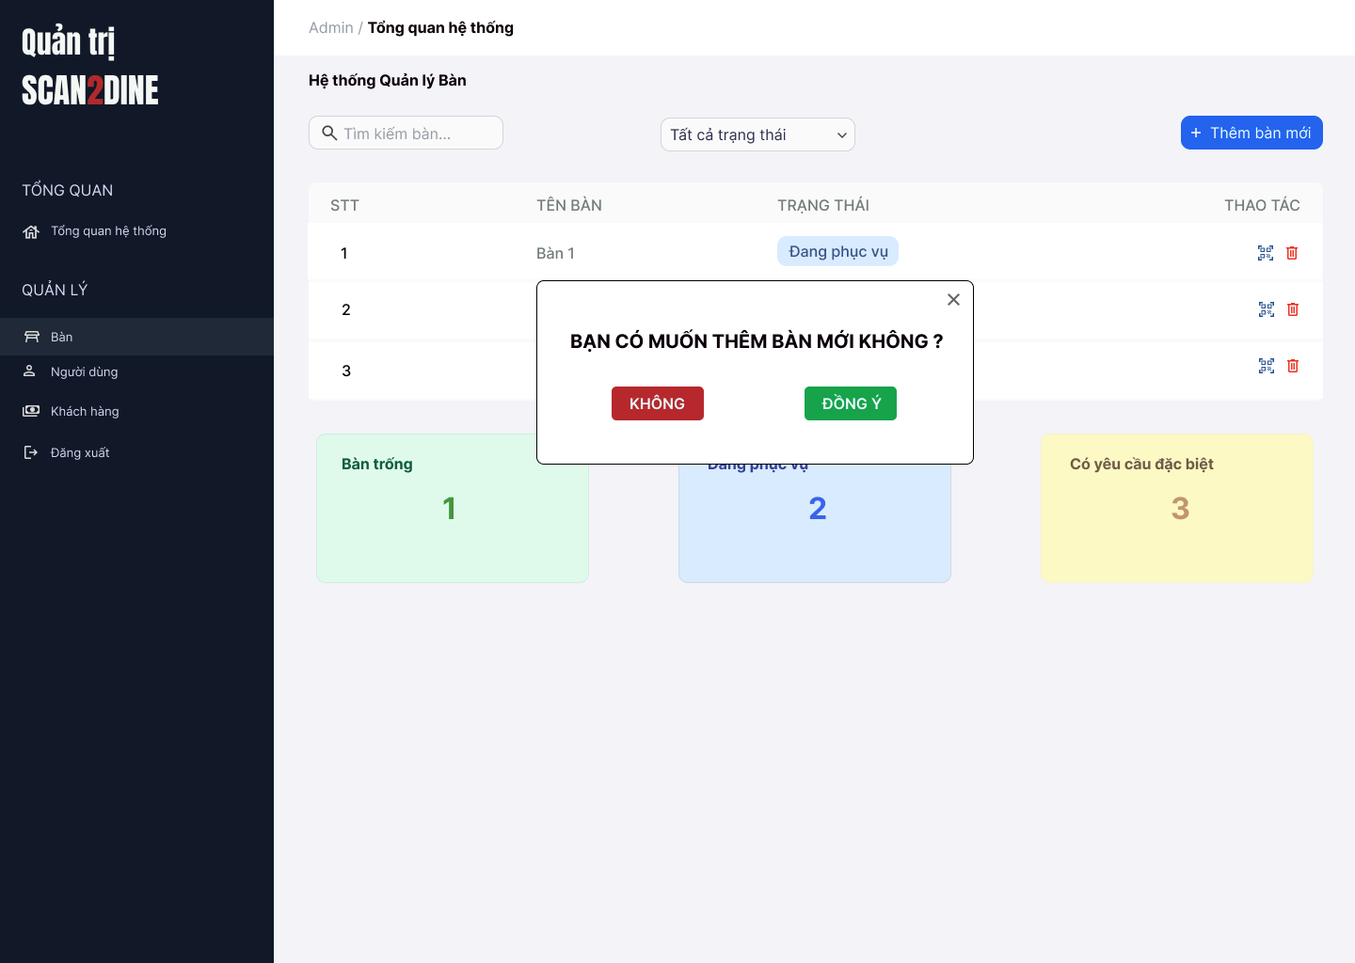
Test Case ID | Mô tả | Hành động | Điều kiện tiên quyết | Kết quả mong đợi | Kết quả thực tế | Kết quả |  |  | Kết quả |  |  | Chú thích
 |  |  |  |  |  | Vòng 1 |  |  | Vòng 2
 |  |  |  |  |  | Trạng thái | Ngày kiểm tra | Người kiểm tra | Trạng thái | Ngày kiểm tra | Người kiểm tra
GUI_SHOW Thêm bàn mới
GUI-TBM01 | [Tìm kiếm bàn] Textbox |  |  | - Label: Placeholder "Tìm kiếm bàn" - Status: Enable - Text color: Black - Background: White
GUI-TBM02 | [Bộ lọc trạng thái] Dropdown |  |  | - Label: "Tất cả trạng thái" - Status: Enable - Text color: Black - Background: White - Option: + Tất cả trạng thái + Bàn trống + Đang phục vụ + Có yêu cầu đặc biệt
GUI-TBM03 | [Thêm bàn mới] Button |  |  | - Label: "Thêm bàn mới" - Status: Enable - Text color: White - Background: Blue
GUI-TBM04 | [Bàng danh sách bàn] Table |  |  | - Cột: + STT + Tên bàn + Trạng thái + Thao tác - Status: Enable - Text color: Black
GUI-TBM05 | [Xóa bàn] Icon Button |  |  | - Icon: Biểu tượng "thùng rác" - Status: Enable - Background: White
GUI-TBM06 | [Thống kê bàn] Card |  |  | - Số lượng và trạng thái bàn (hiển thị dưới dạng card): + Bàn trống: nền xanh lá nhạt + Đang phục vụ: nền xanh dương nhạt + Có yêu cầu đặc biệt: nền vàng nhạt
FUNCTION_SHOW Thêm bàn mới
FUNC-TBM01 | Kiểm tra hiển thị hộp thoại thông báo [Thêm bàn mới] | 1. Mở trình duyệt firefox/safari/CocCoc 2. Nhập Url vào trình duyệt: [https://login.live.com/login.srf?lc=1066] 3. Đăng nhập vào hệ thống bằng tài khoản quản trị viên 4. Trên thanh sidebar bên trái, chọn mục [Bàn] 5. Chọn vào button [Thêm bàn mới] |  | Hiển thị thông báo “Bạn có muốn thêm bàn mới không?” với 2 nút [Đồng ý] và [Không]
 | Kiểm tra việc khi người dùng chọn button [Không] trên hộp thoại thông báo Thêm bàn mới | 1. Chọn trên button [Không] | Passed FUNC-TBM01 | Hộp thoại đóng, không thêm bàn mới
 | Kiểm tra việc khi người dùng chọn button [Đồng ý] trên hộp thoại thông báo Thêm bàn mới và đang ở trạng thái "Tất cả trạng thái" | 1. Chọn trên button [Đồng ý] | Passed FUNC-TBM01 Tổng danh sách bàn hiện có là 5 | Thêm bàn số tiếp theo (VD: bàn số 6), gán trạng thái “Bàn trống”, hiển thị trong danh sách
 | Kiểm tra việc khi người dùng chọn button [Đồng ý] trên hộp thoại thông báo Thêm bàn mới và đang ở trạng thái "Bàn trống" | 1. Chọn trên button [Đồng ý] | Passed FUNC-TBM01 Tổng danh sách bàn hiện có là 5 | Bàn số tiếp theo được thêm, hiển thị trong danh sách vì cùng trạng thái “Bàn trống”
 | Kiểm tra việc khi người dùng chọn button [Đồng ý] trên hộp thoại thông báo Thêm bàn mới và đang ở trạng thái "Đang phục vụ" | 1. Chọn trên button [Đồng ý] | Passed FUNC-TBM01 Tổng danh sách bàn hiện có là 5 | Thêm bàn với trạng thái “Bàn trống”, giao diện tự chuyển về “Tất cả trạng thái” và hiển thị bàn mới
 | Kiểm tra việc khi người dùng chọn button [Đồng ý] trên hộp thoại thông báo Thêm bàn mới và đang ở trạng thái "Đang có yêu cầu đặc biệt" | 1. Chọn trên button [Đồng ý] | Passed FUNC-TBM01 Tổng danh sách bàn hiện có là 5 | Giao diện chuyển sang “Tất cả trạng thái” và hiển thị bàn mới (bàn trống)
 | Kiểm tra việc số bàn tăng đúng | 1. Chọn button [Thêm bàn mới] | Passed FUNC-TBM01 Tổng danh sách bàn hiện có là 5 | Mỗi lần thêm sẽ tăng số bàn lên (6 → 7 → 8...)
 | Kiểm tra việc bàn mới vừa thêm có đúng trạng thái "Bàn trống" | 1. Chọn button [Thêm bàn mới] | Passed FUNC-TBM01 Tổng danh sách bàn hiện có là 5 | Trạng thái luôn là “Bàn trống”
 | Hộp thoại thông báo đóng lại khi người dùng chọn icon button [X] | 1. Chọn icon button [X] | Passed FUNC-TBM01 | Hộp thoại thông báo đóng lại

Xóa bàn
Project Name | Xây dựng website gọi món thanh toán thông minh qua qr code và AI, kết nối khách hàng với quầy ăn tại chợ đêm
Module Code | Xóa bàn
 | Hoàn thành | Lỗi | Chưa kiểm tra | Bị chăn | Tổng số trường hợp thử nghiệm
Round 1 | 0 | 0 | 0 | 0
Round 2 |  | 0 | 0 | 0
 | 
Test Case ID | Mô tả | Hành động | Điều kiện tiên quyết | Kết quả mong đợi | Kết quả thực tế | Kết quả |  |  | Kết quả |  |  | Chú thích
 |  |  |  |  |  | Vòng 1 |  |  | Vòng 2
 |  |  |  |  |  | Trạng thái | Ngày kiểm tra | Người kiểm tra | Trạng thái | Ngày kiểm tra | Người kiểm tra
GUI_SHOW Xóa bàn
GUI-XB01 | [Tìm kiếm bàn] Textbox |  |  | - Label: Placeholder "Tìm kiếm bàn" - Status: Enable - Text color: Black - Background: White
GUI-XB02 | [Bộ lọc trạng thái] Dropdown |  |  | - Label: "Tất cả trạng thái" - Status: Enable - Text color: Black - Background: White - Option: + Tất cả trạng thái + Bàn trống + Đang phục vụ + Có yêu cầu đặc biệt
GUI-XB03 | [Thêm bàn mới] Button |  |  | - Label: "Thêm bàn mới" - Status: Enable - Text color: White - Background: Blue
GUI-XB04 | [Bàng danh sách bàn] Table |  |  | - Cột: + STT + Tên bàn + Trạng thái + Thao tác - Status: Enable - Text color: Black
GUI-XB05 | [Xóa bàn] Icon Button |  |  | - Icon: Biểu tượng "thùng rác" - Status: Enable - Background: White
GUI-XB06 | [Thống kê bàn] Card |  |  | - Số lượng và trạng thái bàn (hiển thị dưới dạng card): + Bàn trống: nền xanh lá nhạt + Đang phục vụ: nền xanh dương nhạt + Có yêu cầu đặc biệt: nền vàng nhạt
FUNCTION_SHOW Xóa bàn
FUNC-XB01 | Kiểm tra hiển thị màn hình [Quản lý bàn] | 1. Mở trình duyệt firefox/safari/CocCoc 2. Nhập Url vào trình duyệt: [https://login.live.com/login.srf?lc=1066] 3. Đăng nhập vào hệ thống bằng tài khoản quản trị viên 4. Trên thanh sidebar bên trái, chọn mục [Bàn] |  | Màn hình [Quản lý bàn] được hiển thị thành công. Ngôn ngữ hiển thị trùng với cài đặt ngôn ngữ của trình duyệt.
FUNC-XB02 | Kiểm tra hiển thị nút icon Xóa khi bàn ở trạng thái “Bàn trống” | 1. Kiểm tra danh sách bàn | Passed FUNC-XB01 | Nút Xóa hiển thị với các bàn “Bàn trống”
FUNC-XB03 | Kiểm tra không hiển thị nút Xóa với bàn “Đang phục vụ” | 1. Quan sát danh sách | Passed FUNC-XB01 | Nút Xóa không hiển thị
FUNC-XB04 | Kiểm tra không hiển thị nút Xóa với bàn “Có yêu cầu đặc biệt” | 1. Quan sát danh sách | Passed FUNC-XB01 | Nút Xóa không hiển thị
FUNC-XB05 | Kiểm tra việc khi người dùng click nút Xóa hiển thị hộp thoại xác nhận | 1. Nhấn nút Xóa ở bàn trống số 3 | Passed FUNC-XB01 | Hiển thị: “Bạn có chắc chắn muốn xóa bàn 3?” với [Đồng ý] và [Không]
FUNC-XB06 | Kiểm tra việc khi người dùng chọn button [Không] trên hộp thoại thông báo xác nhận xóa | 1. Chọn button [Không] trên hộ thoại thông báo xác nhận xóa | Passed FUNC-XB01, FUNC-XB05 | Không xóa bàn, đóng hộp thoại
FUNC-XB07 | Kiểm tra việc khi người dùng chọn button [Đồng ý] trên hộp thoại thông báo xác nhận xóa | 1. Chọn trên button [Đồng ý] trên hộ thoại thông báo xác nhận xóa | Passed FUNC-XB01, FUNC-XB05 | Bàn bị xóa khỏi danh sách
FUNC-XB08 | Kiểm tra việc khi người dùng chọn button [Đồng ý] xóa bàn đang lọc ở trạng thái "Bàn trống" | 1. Chọn "Bàn trống" ở combobox [Trạng thái] 2. Chọn icon xóa tại bàn 5 3. Chọn button [Đồng ý] tại hộp thoại thông báo xác nhận xóa | Passed FUNC-XB01 | Bàn 5 biến mất khỏi danh sách
FUNC-XB09 | Kiểm tra icon button thùng rác bị ẩn tại bàn có trạng thái "Đang phục vụ" | 1. Quan sát tại icon button thùng rác tại bàn có trạng thái "Đang phục vụ" | Passed FUNC-XB01 | Icon button thùng rác tại bàn có trạng thái "Đang phục vụ" bị ẩn
FUNC-XB10 | Kiểm tra icon button thùng rác bị ẩn tại bàn có trạng thái "Đang có yêu cầu đặc biệt" | 1. Quan sát tại icon button thùng rác tại bàn có trạng thái "Đang có yêu cầu đặc biệt" | Passed FUNC-XB01 | Icon button thùng rác tại bàn có trạng thái "Đang có yêu cầu đặc biệt" bị ẩn
FUNC-XB11 | Hộp thoại thông báo đóng lại khi người dùng chọn icon button [X] | 1. Chọn icon button [X] | Passed FUNC-XB01 | Hộp thoại thông báo đóng lại

